2022_11_data
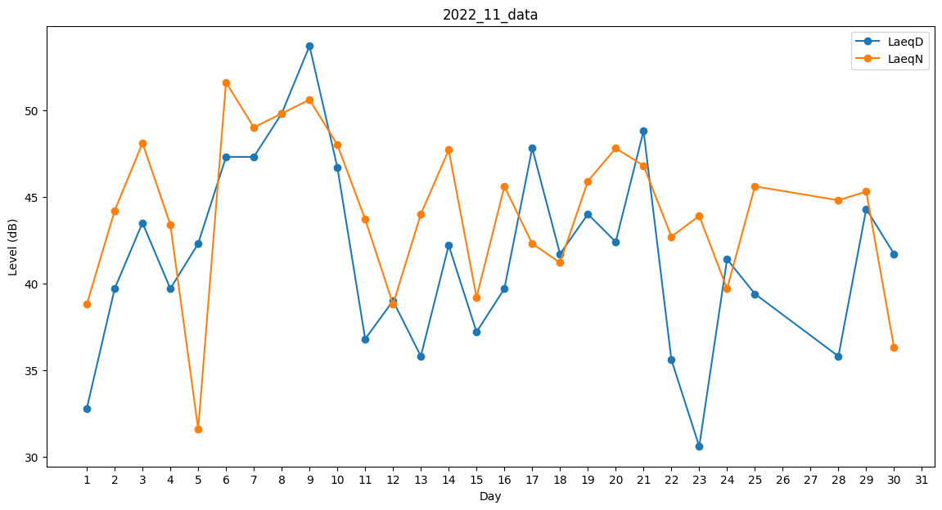
Day | LaeqD | LaeqN
1 | 32.8 | 38.8
2 | 39.7 | 44.2
3 | 43.5 | 48.1
4 | 39.7 | 43.4
5 | 42.3 | 31.6
6 | 47.3 | 51.6
7 | 47.3 | 49
8 | 49.8 | 49.8
9 | 53.7 | 50.6
10 | 46.7 | 48
11 | 36.8 | 43.7
12 | 39 | 38.8
13 | 35.8 | 44
14 | 42.2 | 47.7
15 | 37.2 | 39.2
16 | 39.7 | 45.6
17 | 47.8 | 42.3
18 | 41.7 | 41.2
19 | 44 | 45.9
20 | 42.4 | 47.8
21 | 48.8 | 46.8
22 | 35.6 | 42.7
23 | 30.6 | 43.9
24 | 41.4 | 39.7
25 | 39.4 | 45.6
26 | 0 | 41.5
27 | 0 | 46.1
28 | 35.8 | 44.8
29 | 44.3 | 45.3
30 | 41.7 | 36.3

